Sheet1
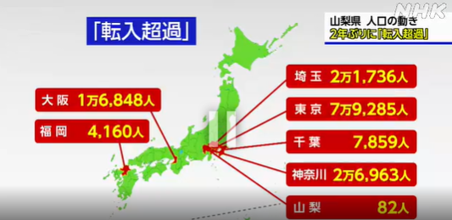
沖縄県 | 13,594 | 沖縄県 | 15054 | -1,460
鳥取県 | 3,752 | 鳥取県 | 8031 | -4,279
滋賀県 | 9,766 | 滋賀県 | 15043 | -5,277
佐賀県 | 5,552 | 佐賀県 | 11204 | -5,652
福井県 | 4,861 | 福井県 | 10519 | -5,658
島根県 | 4,161 | 島根県 | 10434 | -6,273
山梨県 | 4,759 | 山梨県 | 11090 | -6,331 | 82 | -6,249
徳島県 | 4,148 | 徳島県 | 10968 | -6,820
石川県 | 7,075 | 石川県 | 14316 | -7,241
香川県 | 5,802 | 香川県 | 13552 | -7,750
高知県 | 3,721 | 高知県 | 11472 | -7,751
宮崎県 | 7,136 | 宮崎県 | 16111 | -8,975
富山県 | 6,022 | 富山県 | 15052 | -9,030
和歌山県 | 5,238 | 和歌山県 | 14308 | -9,070
大分県 | 6,798 | 大分県 | 16266 | -9,468
奈良県 | 7,315 | 奈良県 | 17166 | -9,851
長崎県 | 8,364 | 長崎県 | 19309 | -10,945
山形県 | 5,674 | 山形県 | 16883 | -11,209
愛媛県 | 7,572 | 愛媛県 | 19993 | -12,421
岡山県 | 12,371 | 岡山県 | 24901 | -12,530
熊本県 | 11,875 | 熊本県 | 24427 | -12,552
三重県 | 10,489 | 三重県 | 23341 | -12,852
山口県 | 7,762 | 山口県 | 20687 | -12,925
秋田県 | 3,992 | 秋田県 | 17256 | -13,264
鹿児島県 | 10,540 | 鹿児島県 | 23925 | -13,385
岩手県 | 5,788 | 岩手県 | 19342 | -13,554
青森県 | 5,985 | 青森県 | 20117 | -14,132
栃木県 | 10,518 | 栃木県 | 24992 | -14,474
岐阜県 | 11,124 | 岐阜県 | 26175 | -15,051
宮城県 | 12,852 | 宮城県 | 28040 | -15,188
群馬県 | 10,688 | 群馬県 | 26589 | -15,901
長野県 | 12,143 | 長野県 | 28503 | -16,360
京都府 | 15,068 | 京都府 | 31491 | -16,423
広島県 | 17,903 | 広島県 | 34940 | -17,037
福島県 | 9,709 | 福島県 | 27394 | -17,685
新潟県 | 11,732 | 新潟県 | 32313 | -20,581
茨城県 | 15,905 | 茨城県 | 37256 | -21,351
福岡県 | 35,970 | 福岡県 | 61302 | -25,332 | 4160 | -21,172
静岡県 | 20,575 | 静岡県 | 47334 | -26,759
愛知県 | 51,152 | 愛知県 | 81183 | -30,031
兵庫県 | 33,565 | 兵庫県 | 66541 | -32,976
千葉県 | 36,966 | 千葉県 | 72258 | -35,292 | 7859 | -27,433
埼玉県 | 43,451 | 埼玉県 | 82221 | -38,770 | 21736 | -17,034
神奈川県 | 56,498 | 神奈川県 | 98821 | -42,323 | 26936 | -15,387
北海道 | 26,407 | 北海道 | 74437 | -48,030
東京都 | 91,097 | 東京都 | 139264 | -48,167 | 79285 | 31,118
大阪府 | 57,315 | 大阪府 | 106277 | -48,962 | 16848 | -32,114
 |  |  |  | -797,348

